2024_01_data
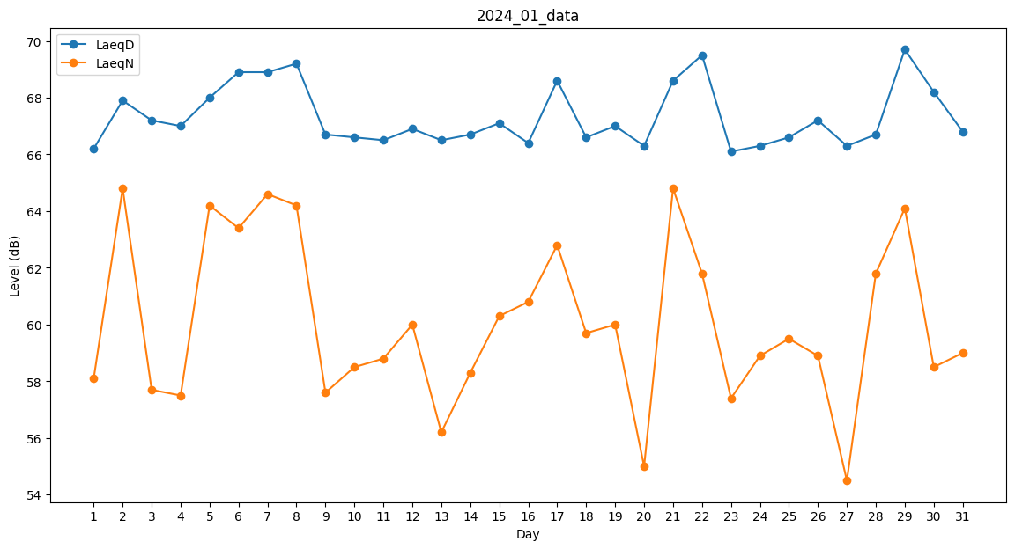
Day | LaeqD | LaeqN
1 | 66.2 | 58.1
2 | 67.9 | 64.8
3 | 67.2 | 57.7
4 | 67 | 57.5
5 | 68 | 64.2
6 | 68.9 | 63.4
7 | 68.9 | 64.6
8 | 69.2 | 64.2
9 | 66.7 | 57.6
10 | 66.6 | 58.5
11 | 66.5 | 58.8
12 | 66.9 | 60
13 | 66.5 | 56.2
14 | 66.7 | 58.3
15 | 67.1 | 60.3
16 | 66.4 | 60.8
17 | 68.6 | 62.8
18 | 66.6 | 59.7
19 | 67 | 60
20 | 66.3 | 55
21 | 68.6 | 64.8
22 | 69.5 | 61.8
23 | 66.1 | 57.4
24 | 66.3 | 58.9
25 | 66.6 | 59.5
26 | 67.2 | 58.9
27 | 66.3 | 54.5
28 | 66.7 | 61.8
29 | 69.7 | 64.1
30 | 68.2 | 58.5
31 | 66.8 | 59

